title page
INTERNATIONAL STREETLIFTING FEDERATION
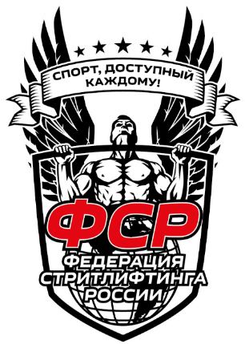

 | ИТОГОВЫЙ ПРОТОКОЛ СОРЕВНОВАНИЙ

 | Турнир: | Открытый Чемпионат города Калининград по классическому и многоповторному стритлифтингу области
 | Место: | г.Калининград, фитнес-клуб "Атлетика"
 | Дата: | 2022-05-07

 | Судейская коллегия соревнований
 |  | Должность | И.Ф.О. / город | Категория

 |  | Главный судья | Сологуб А. С. / Калининград | РК
 |  | Главный секретарь | Сазонов С. А. / Калининград | РК

 |  | Секретари: | Шевень А. Н. / Калининград

 |  | Судьи: | Шарнин И. Г. / Калининград | РК
 |  |  | Роганов Е. Н. / Калининград | РК
 |  |  | Довыденков А.Ю. / Калининград | РК

